Intro


 | VEHICULES ELECTRIQUES

ETES-VOUS ELECTRO-COMPATIBLE ?
Ce simulateur pédagogique n'a pas d'autre ambition que de vous aider à vous positionner par rapport à votre accès possible au Véhicule Electrique.
Il permet donc de répondre à la question : quelle économie financière serait générée par un véhicule électrique pour mes déplacements ?
Le principe consiste à comparer le coût complet d'usage d'un véhicule thermique avec son équivalent électrique sur la période de détention envisagée pour le véhicule électrique.

Glossaire :
VE : véhicule électrique
VT : véhicule thermique
HC : heures creuses du tarif élec
HP : heures pleines du tarif élec
Parti pris :
La durée de détention pour l'étude est conseillée entre 3 et 5 ans.
Le véhicule est acheté mais la batterie peut être louée.
Un contrat d'entretien est souscrit pour le VE ce qui permet de sécuriser le coût complet d'usage du VE.

 | Je lance mon évaluation...

Besoin d'aide ?... Jean-Hubert GAYAUD ghjtp6@laposte.net ----------------------- PNEUS SOUS GONFLES DE 300g = 3% DE CONSOMMATION EN PLUS : VERIFIEZ LA PRESSION VOS PNEUMATIQUES ---------------------

Simulation
La charge d'un VE est à prévoir en HC pour
- moins émettre de CO2 (kWh moins carbonné)
- baisser le prix de la charge
- lisser la courbe de charge du réseau
En utilisant les HC il n'est vraisemblablement pas nécessaire d'augmenter la puissance souscrite de votre contrat d'électricité.
La valorisation de la consommation électrique du modèle intègre 10 % au tarif HP et 90 % au tarif HC
 | Lire l'introduction...

Zone de saisie de vos données | données figées |  | Résultats intermédiaires

DONNEES DE BASE | Val | Unit | Résultats intermédiaires | Val2 | Unit3
Conso d'un VE | 20 | kWh/100km | Conso batterie électrique | 2,765 | kWh/an
Puissance recharge | 3 | kVA
Prix kWh HC TTC | 0.0926 | €/kWh | Prix conso annuelle élect | 267.85 | €/an
Prix kWh HP TTC | 0.1353 | €/kWh | prix / km conso élect | 0.02 | €/km
Votre conso carburant / 100 km | 8.5 | l/100km | prix / km du carburant | 0.12 | €/km
Prix carburant | 1.40 | €/l | Prix annuel carburant | 1,645.17 | €/an
Durée de détention étudiée | 4 | ans | Gain annuel sur carburant | 1,377.33 | €/an

1 ère partie : Analyse de vos usages...
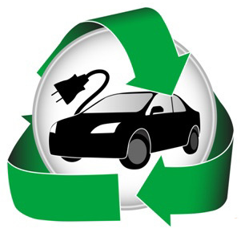
La période des vacances est neutralisée considérant que le véhicule électrique n'est pas adapté aux grands trajets.
A chacun d'adapter les chiffres des trajets privés.
Trajets Professionnels
Distance domicile travail | 15 | km
Nbre trajets quotidiens | 4
Nbre de jours travaillés/an | 210

Trajets privés < 100 km/jour
km/ weekend | 15 | km
Autres km par semaine | 10 | km
Nbre semaine congés sans VE | 3
km annuel parcourus | 13,825 | km

2 ème partie : le véhicule électrique envisagé comparé au véhicule thermique équivalent

Votre véhicule thermique de référence | € |  | Le véhicule électrique testé | €
Coût achat VT | 15,000.00 | € | Coût achat VE | 21,000.00 | €
Bonnus-malus écologique VT | - | € | bonnus écologique VE | 7,000.00 | €
Carte grise | 300.00 | € | Carte grise | 50.00 | €
 |  |  | Coût borne recharge domicile | 1,000.00 | €
Total investissement | 15,300.00 | € | Total investissement | 15,050.00 | €
Coût assurance annuel VT | 400.00 | €/an | Assurance annuelle VE | 370.00 | €/an
Coût entretien annuel VT | 300.00 | €/an | Contrat entretien VE | 20.00 | €/mois
 |  |  | Location batterie euro/mois | 80.00 | €/mois
Valeur résiduelle véhicule | 5,709.97 € |  |  | 6,020.00 €

VOTRE SITUATION : Il s'agit du coût complet comparé des 2 véhicules sur la période totale de détention que vous avez choisie.

 | Coût Thermique |  |  | Coût Electrique
 | 18,970.73 € |  |  | 16,381.38 €
 | 0.343 | €/km |  | 0.296 | €/km
 |  |  |  | Votre gain : | 2,589.35 €

CONCLUSION
(Ce calcul n'engage que celui qui l'utilise…) | Vous êtes Electro-compatible. Vous pouvez sérieusement étudier l'acquisition d'un véhicule électrique !

Table valeur résiduelle
Coefficients de valeur résiduelle du véhicule

 |  | VT | VE
AGE | PRIX | % VT | % VE
1 | 16550 | 100% | 100%
2 | 11600 | 70% | 80%
3 | 9050 | 55% | 60%
4 | 6300 | 38% | 43%
5 | 5400 | 33% | 35%
6 | 4120 | 25% | 30%
7 | 3630 | 22% | 25%
8 | 2890 | 17% | 22%
9 | 2500 | 15% | 20%
10 | 1700 | 10% | 18%
11 | 1500 | 9% | 15%

La modification de ces données n'est pas nécessaire en première approche.
Modification possible pour ceux qui souhaiteraient aller plus loin dans l'analyse.

Carte Grise
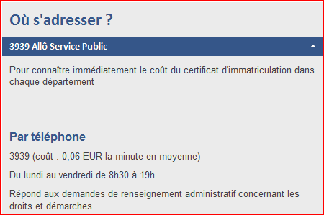
Le montant du certificat d'immatriculation (carte grise) peut être obtenu sur :
http://www.interieur.gouv.fr/A-votre-service/Mes-demarches/Transports/Certificat-d-immatriculation-ex-carte-grise/Acquerir-un-vehicule/Cout-du-certificat-d-immatriculation-ex-carte-grise

ou

